Blad1
Bestelformulier

Sturen naar:
mvanderklooster@davinci.nl
Naam aanvrager: | Arjan Kamberg
Aanvraagdatum: | 2023-12-06
Afdeling: | MKE
Project: | Embedded design
Aantal Studenten | 11
Bestelnummer: | Artikelnaam of link | Product ( knipsel ) | Leverancier: | Stuks in badge | Aantal: | Prijs / stuk | Verzendkosten | Totaal (EUR) | Opmerkingen
 | https://www.conrad.nl/nl/p/keystone-electronics-1028-batterijhouder-1-aa-penlite-doorsteekmontage-tht-l-x-b-x-h-59-x-16-x-15-mm-651283.html | 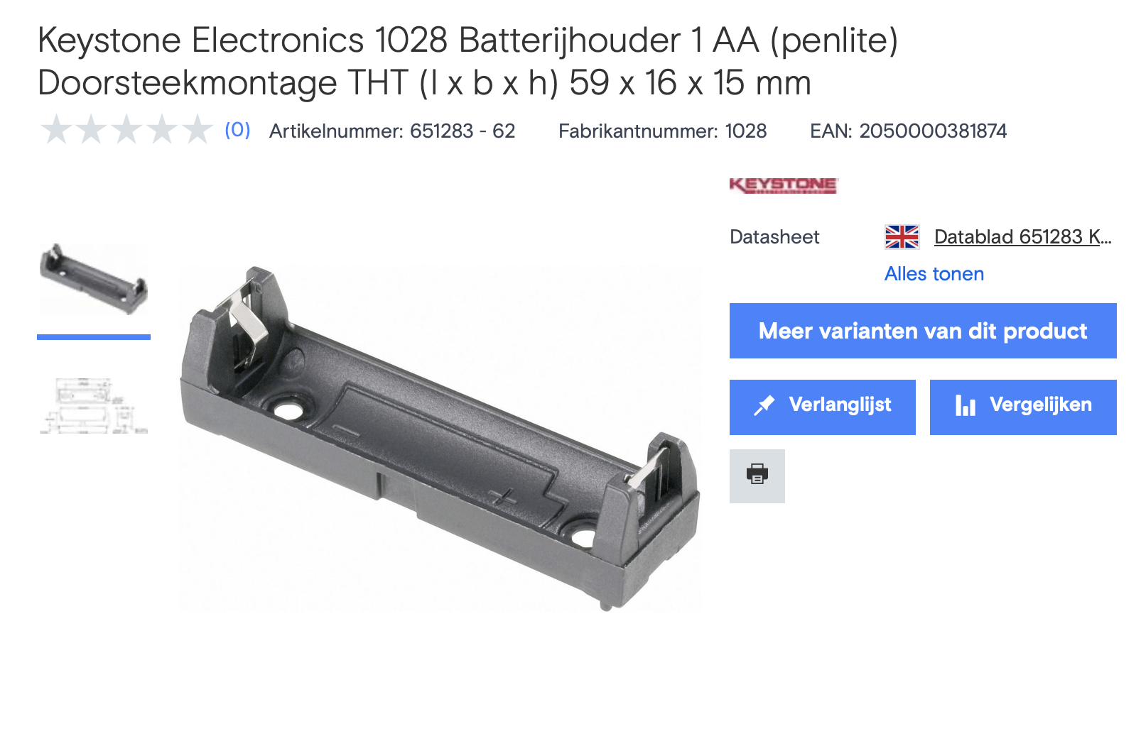 | Conrad | 1 | 4 | € 3.960 | € - | € 15.84
Artikelnummer:1297279 - 62 | 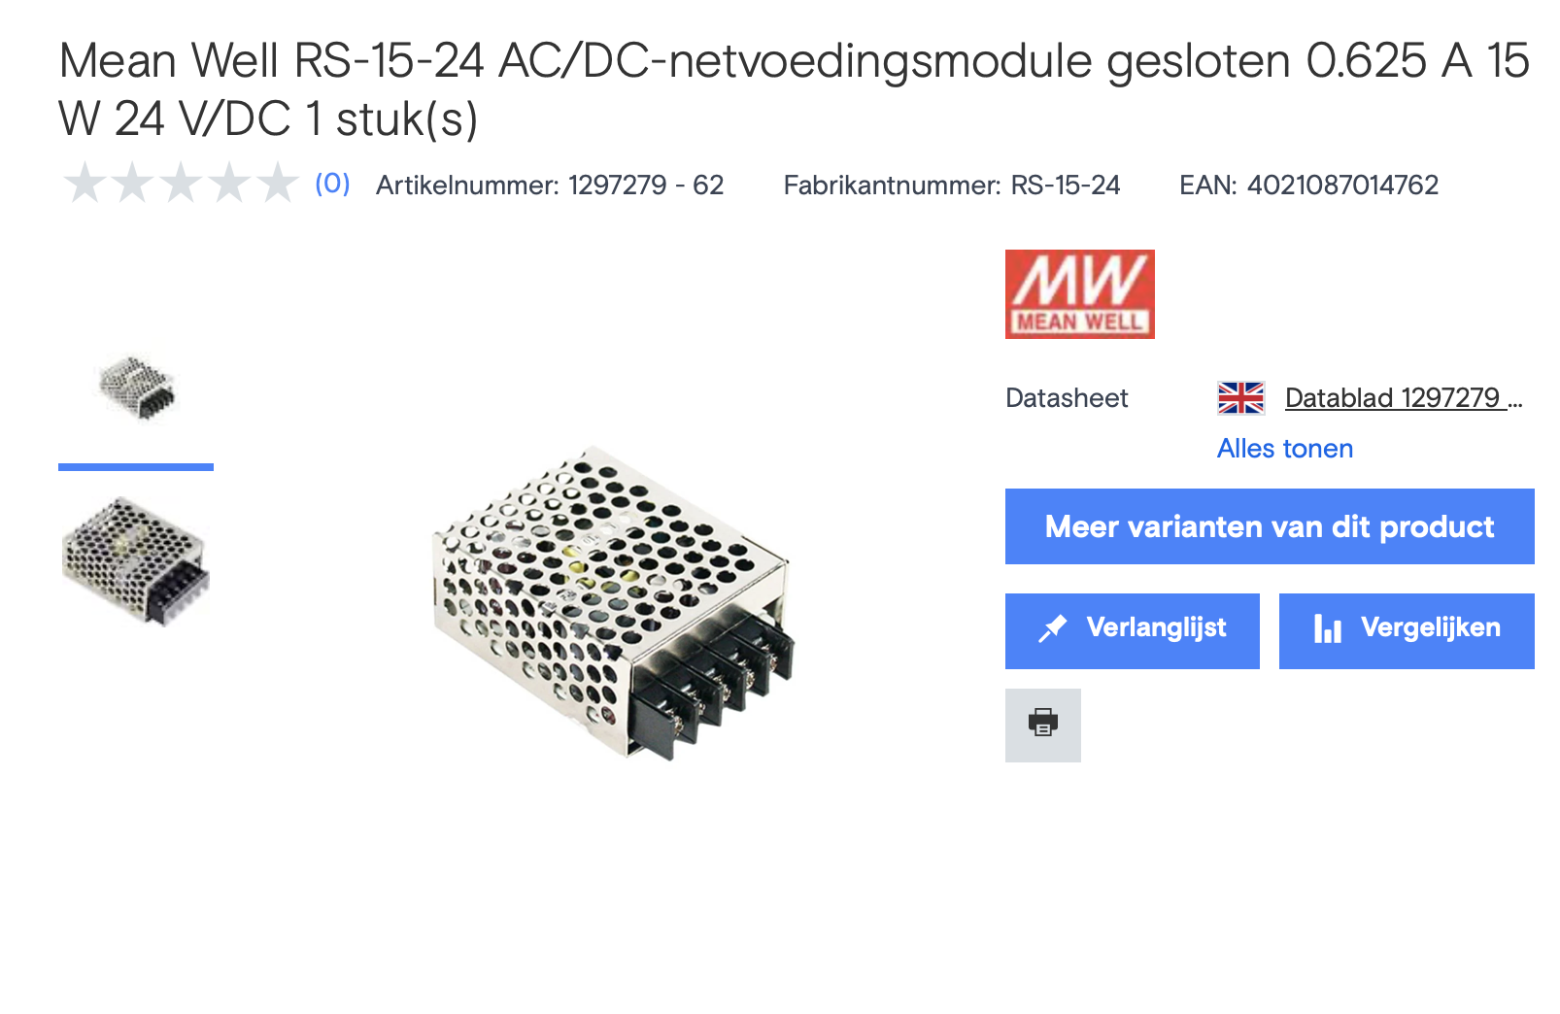 https://www.conrad.nl/nl/p/mean-well-rs-15-24-ac-dc-netvoedingsmodule-gesloten-0-625-a-15-w-24-v-dc-1-stuk-s-1297279.html |  | Conrad | 1 | 9.08 | € 2.00 | € - | € 18.16
 |  | 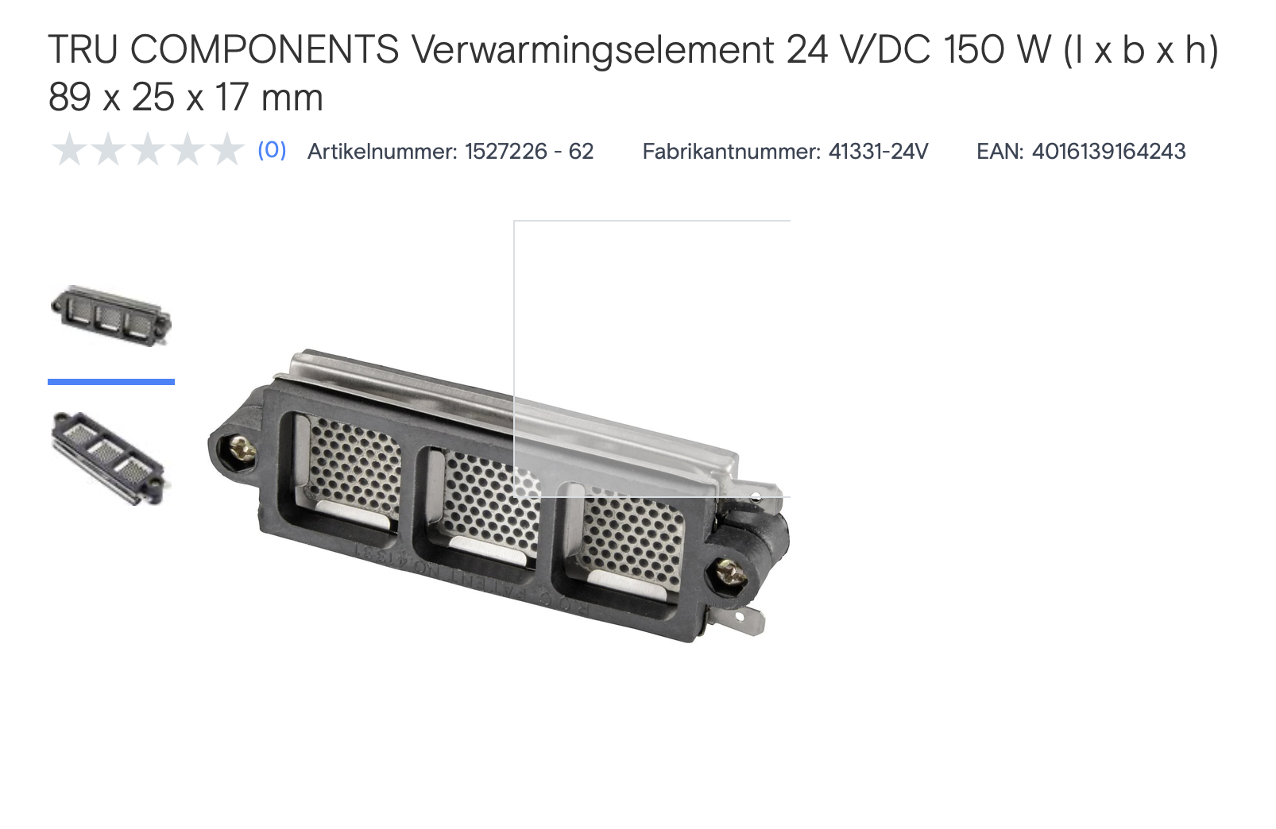 | Conrad | 1 | 2 | € 7.02 | € - | € 14.04
Leveranciers:
 |  |  |  |  |  | Totaal | € 48.04
 | https://www.123inkt.nl/
 | https://www.123-3d.nl/
 | https://www.amtc.eu/
 | https://www.bol.com/nl/
 | https://www.conrad.nl/
 | https://www.dcvakkleding.nl/
 | https://www.dch.nl/
 | https://www.eurofysica.nl/
 | https://nl.farnell.com/
 | https://www.festo.com/nl/nl/
 | https://www.hackerstore.nl/
 | https://www.hbm-machines.com/
 | https://www.itsmenederland.nl/itsme/nl/EUR/
 | https://www.jongeneel.nl/
 | https://www.luijtenvvz.nl/home
 | https://www.manutan.nl/nl/mnl
 | https://www.mastermate.nl/
 | https://www.opitec.nl/
 | https://www.rcracingtwente.nl/
 | https://new.siemens.com/nl/nl.html
 | https://www.stabiplan.com/nl-nl
 | https://www.tech-specialist.com/
 | https://www.technischeunie.nl/
 | https://www.troteclaser.com/nl/
 | https://www.ijzerwinkel.nl/
 | https://vndsignmakers.nl/

